к-300
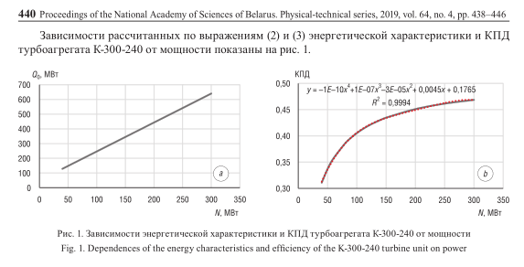

К-300 (зависимость КПД от мощности)
Номинмальная мощность, МВт | 300 |  | 50
технический минимум | 0.4 |  | 1.967
 | Мощность, МВт | Расход, МВт | КПД
0.4 | 120 | 286.04 | 0.420
0.5 | 150 | 345.05 | 0.435
0.6 | 180 | 404.06 | 0.445
0.7 | 210 | 463.07 | 0.453
0.8 | 240 | 522.08 | 0.460
0.9 | 270 | 581.09 | 0.465
1 | 300 | 640.1 | 0.469

